基礎情報
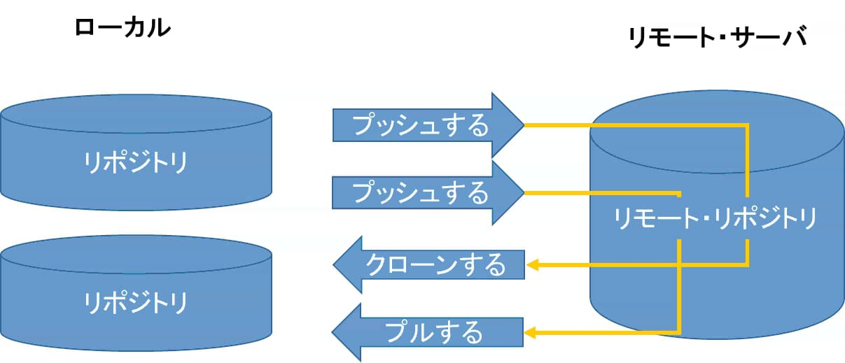
■OS(本資料)
Windows10
■ソフト
Sorcetree
■用途
GUI操作によるGitの使用を可能にする
■イメージ
・ローカル
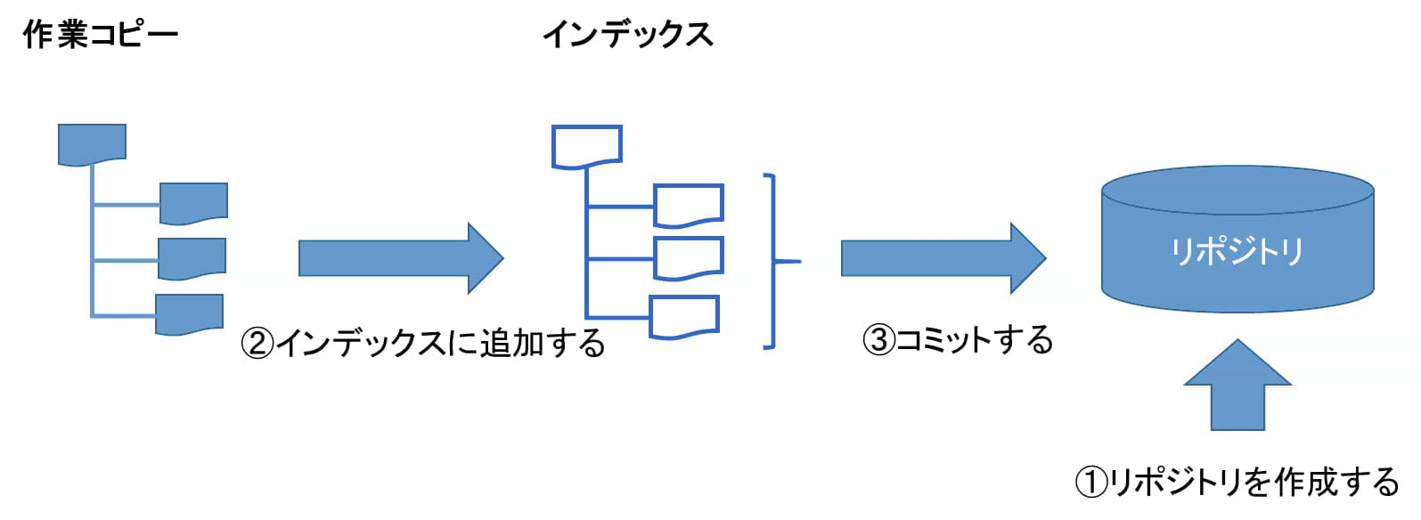

・共有

Sourcetreeインストール ・初期設定
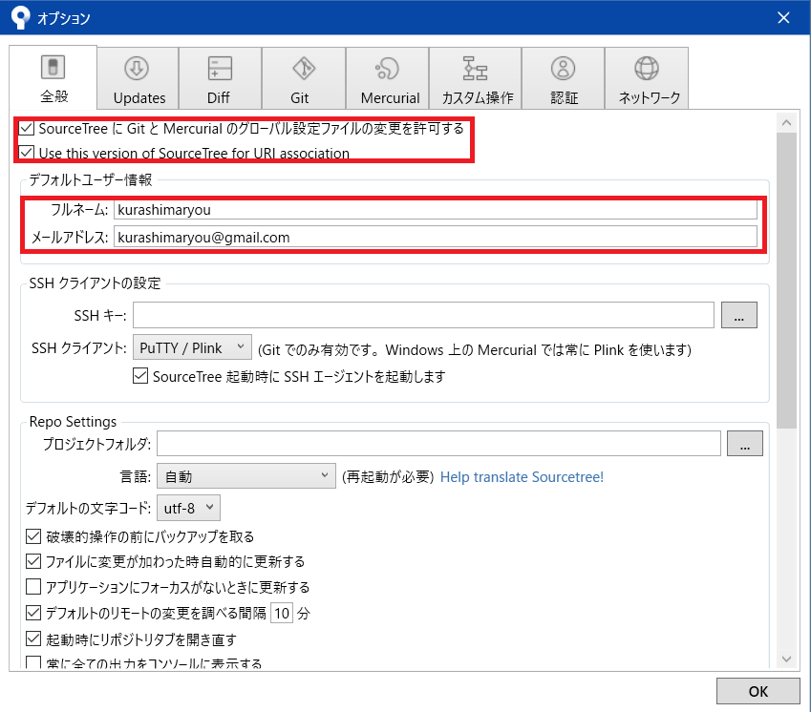
 | ■インストール

①以下URLへアクセスし、環境に合ったインストーラーからsoucetreeをインストールする。
https://ja.atlassian.com/software/sourcetree

②ファイル実行後、以下画面が表示されたらインストール完了である。

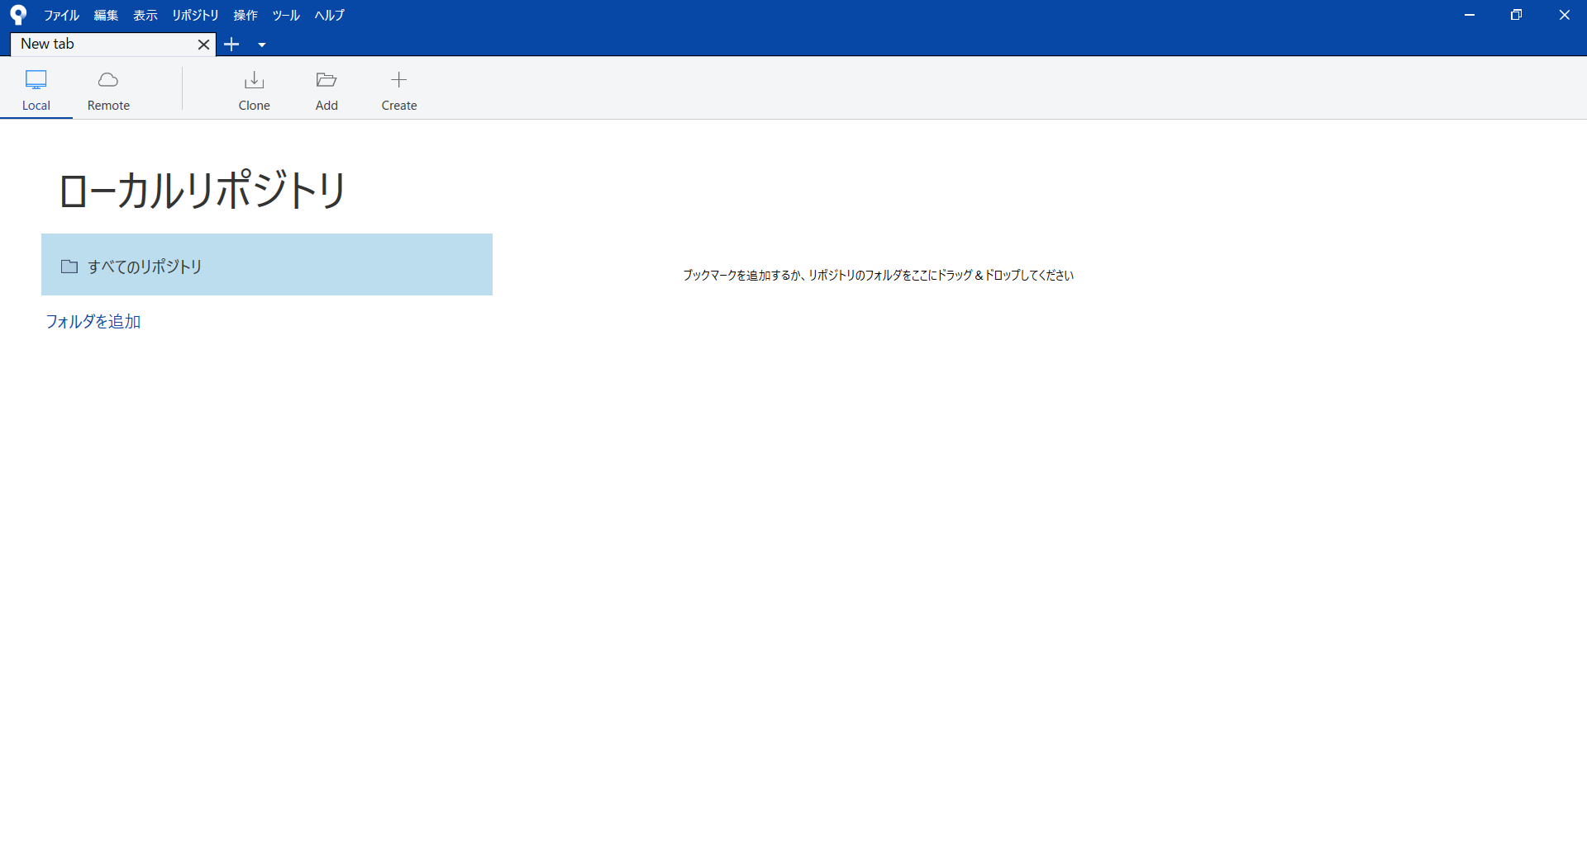

 | ■初期設定

必要最小限の初期設定として、ユーザ名とメールアドレスの設定をおこなう

①soucetree画面のメニューバーの【ツール】→【オプション】を選択する。
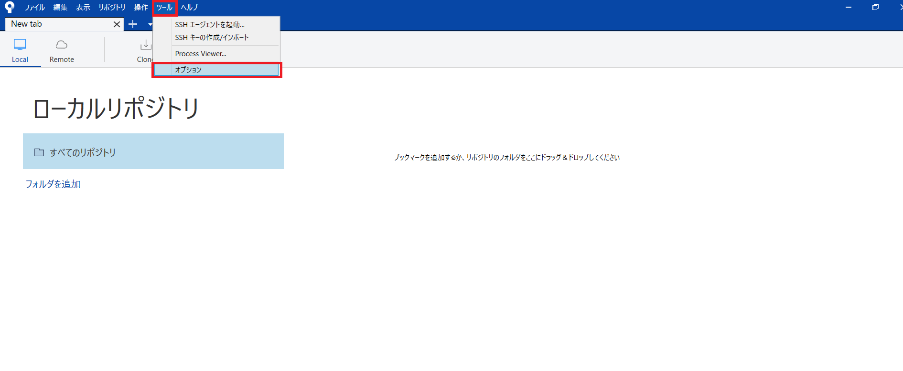

②オプション画面が表示されたら、【全般】タブを選ぶ。
【SoucetreeにGitとMercurialのグローバル設定ファイルの変更を許可する】にチェックをいれる
【Use this version of Souce Tree for URI association】にチェックをいれる
フルネームとメールアドレスの項目にそれぞれデータを入力する

(1)リポジトリ作成
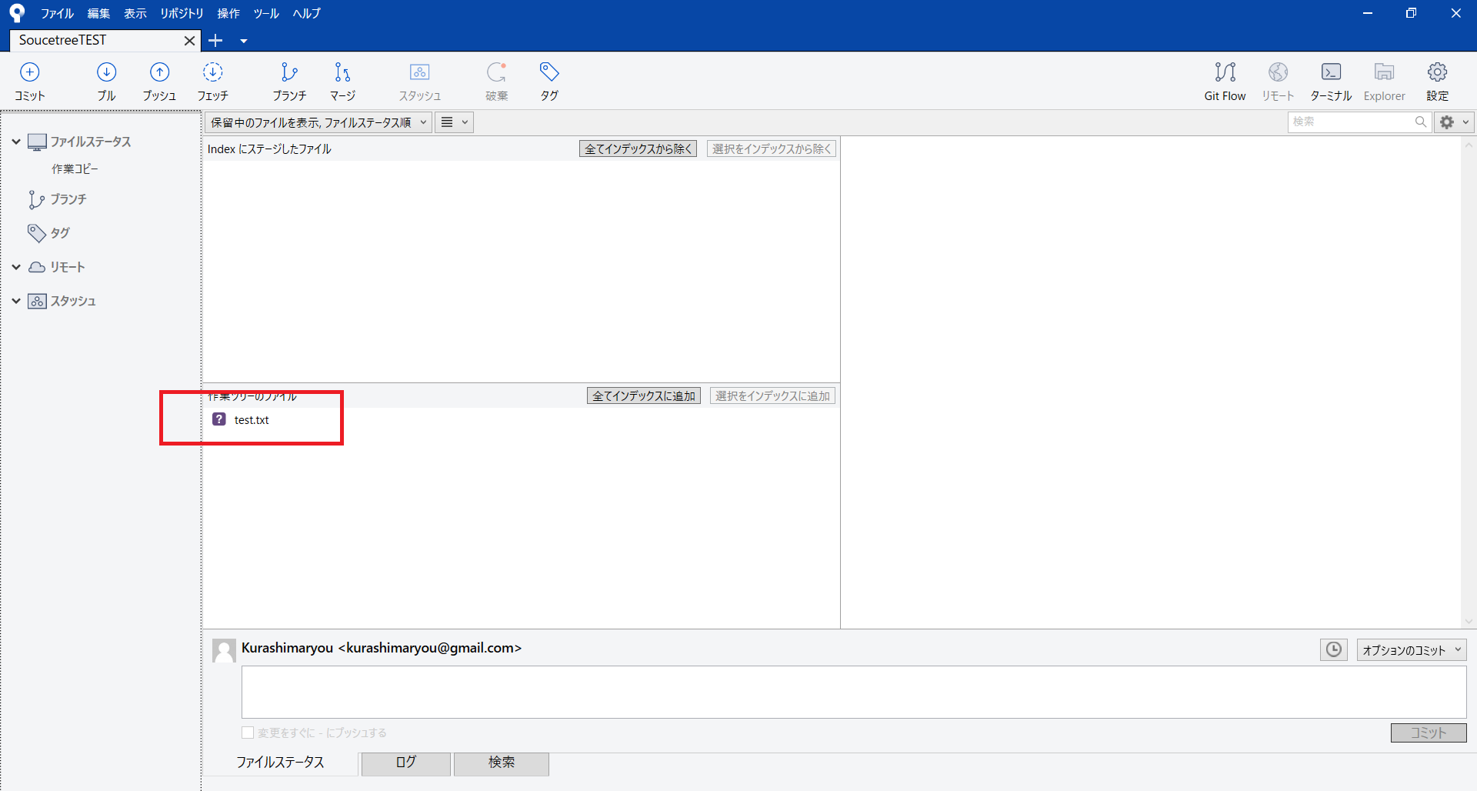
■ローカルにリポジトリを作成する方法

①リポジトリがひとつも作られていない場合、Localの左上に「New tab」と表示される
リポジトリを作るには、まずCreateボタンを押す
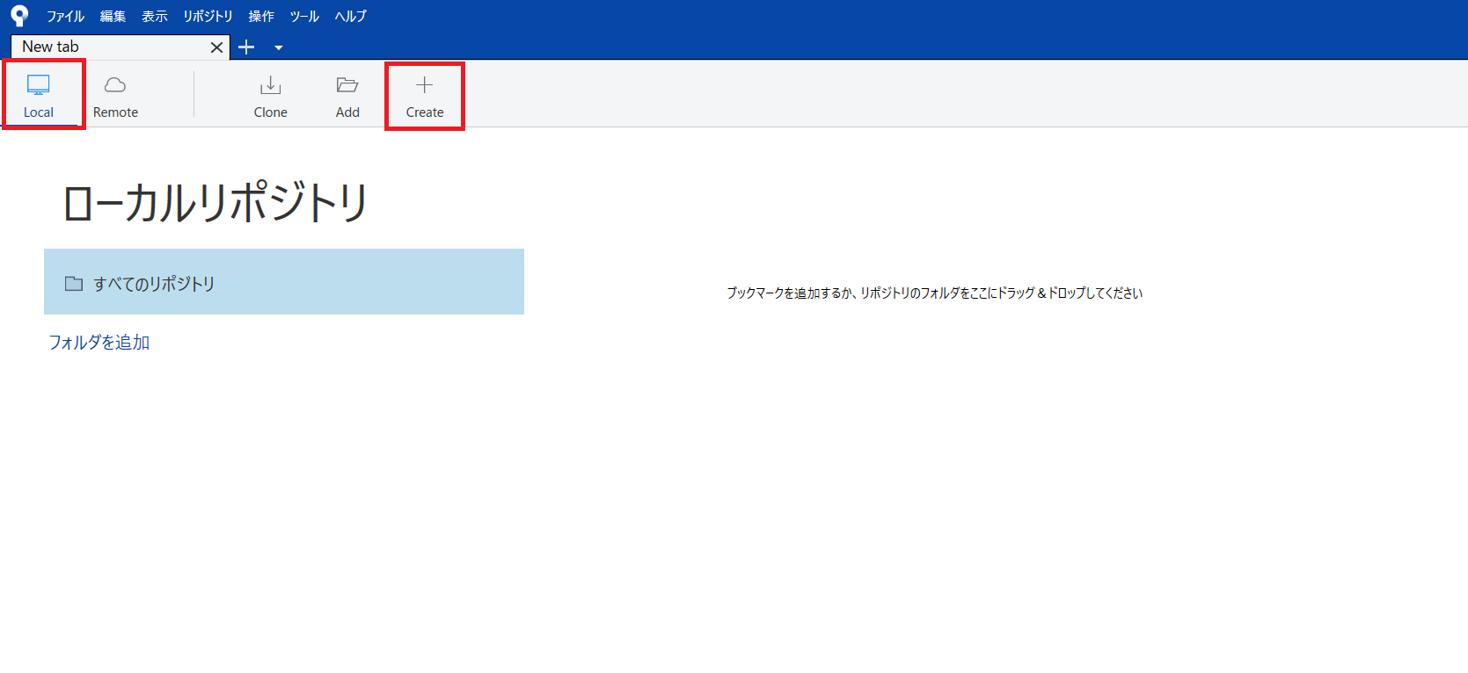

②Create a repository画面が表示されるので、リポジトリを作成するディレクトリ（フォルダ）名を入力する。
この例では、「C:\Users\kuras\Desktop\SoucetreeTEST」を指定している。
リポジトリの名前に「SoucetreeTEST」が自動的に入力されるが、変更も可能である。
バージョン管理はGitを選択する。最後に作成ボタンを押す。
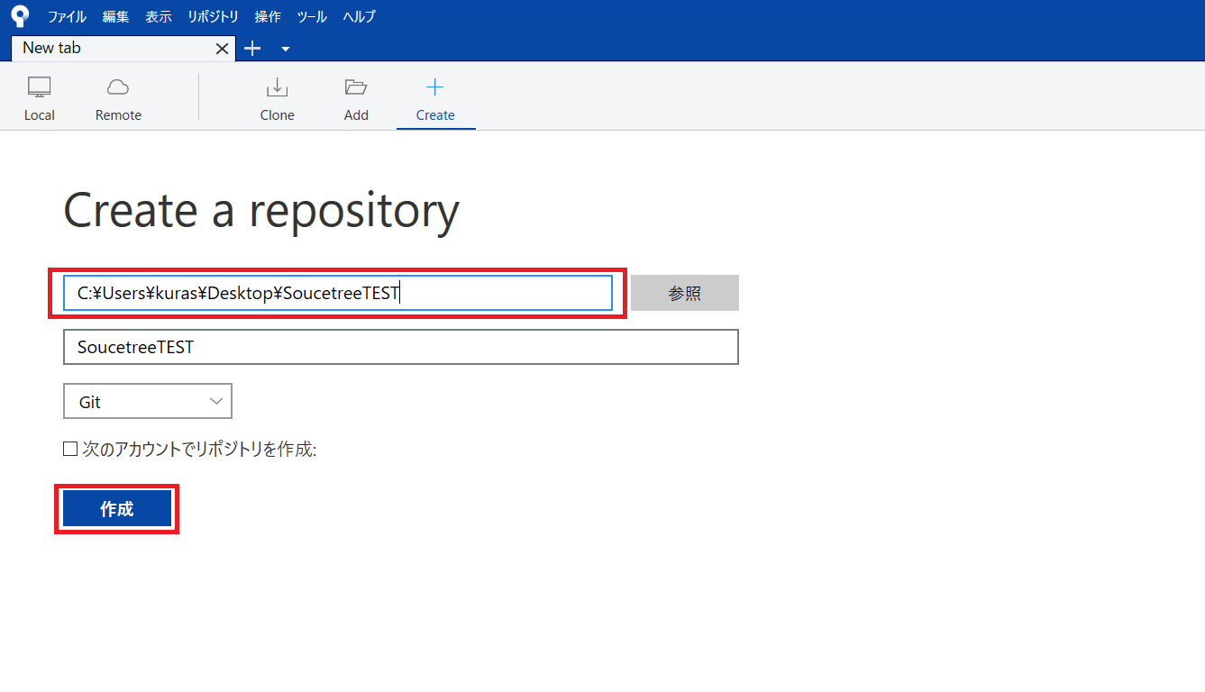

③以下画面に切り替わる。
タブの名前がNew tabから作成したリポジトリの名前に変わる。
確認すると作業ツリーのためのディレクトリが作成されている。このディレクトリに共有したいソースファイルを置く。
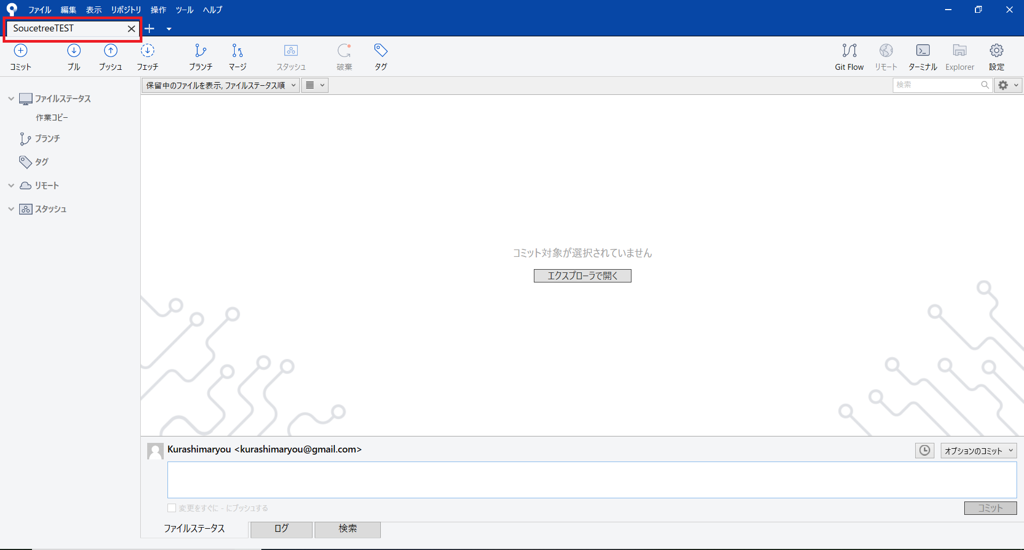

④作業ツリー中のファイルが表示されれば完了である

(2)インデックス追加
■実行したいファイルをインデックスに追加する方法

①Javaのソースファイルを選択すると、ファイル名が反転し右側のウィンドウにソースコードが表示される。
「選択をインデックスに追加」ボタンを押す。
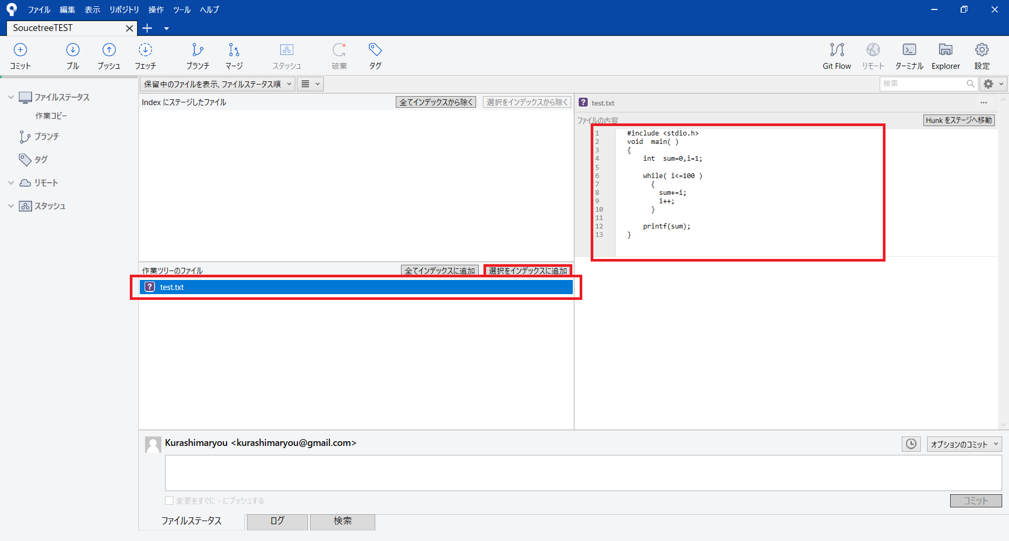

②ファイルが「作業ツリーのファイル」から「インデックスにステージしたファイル」に移動する。
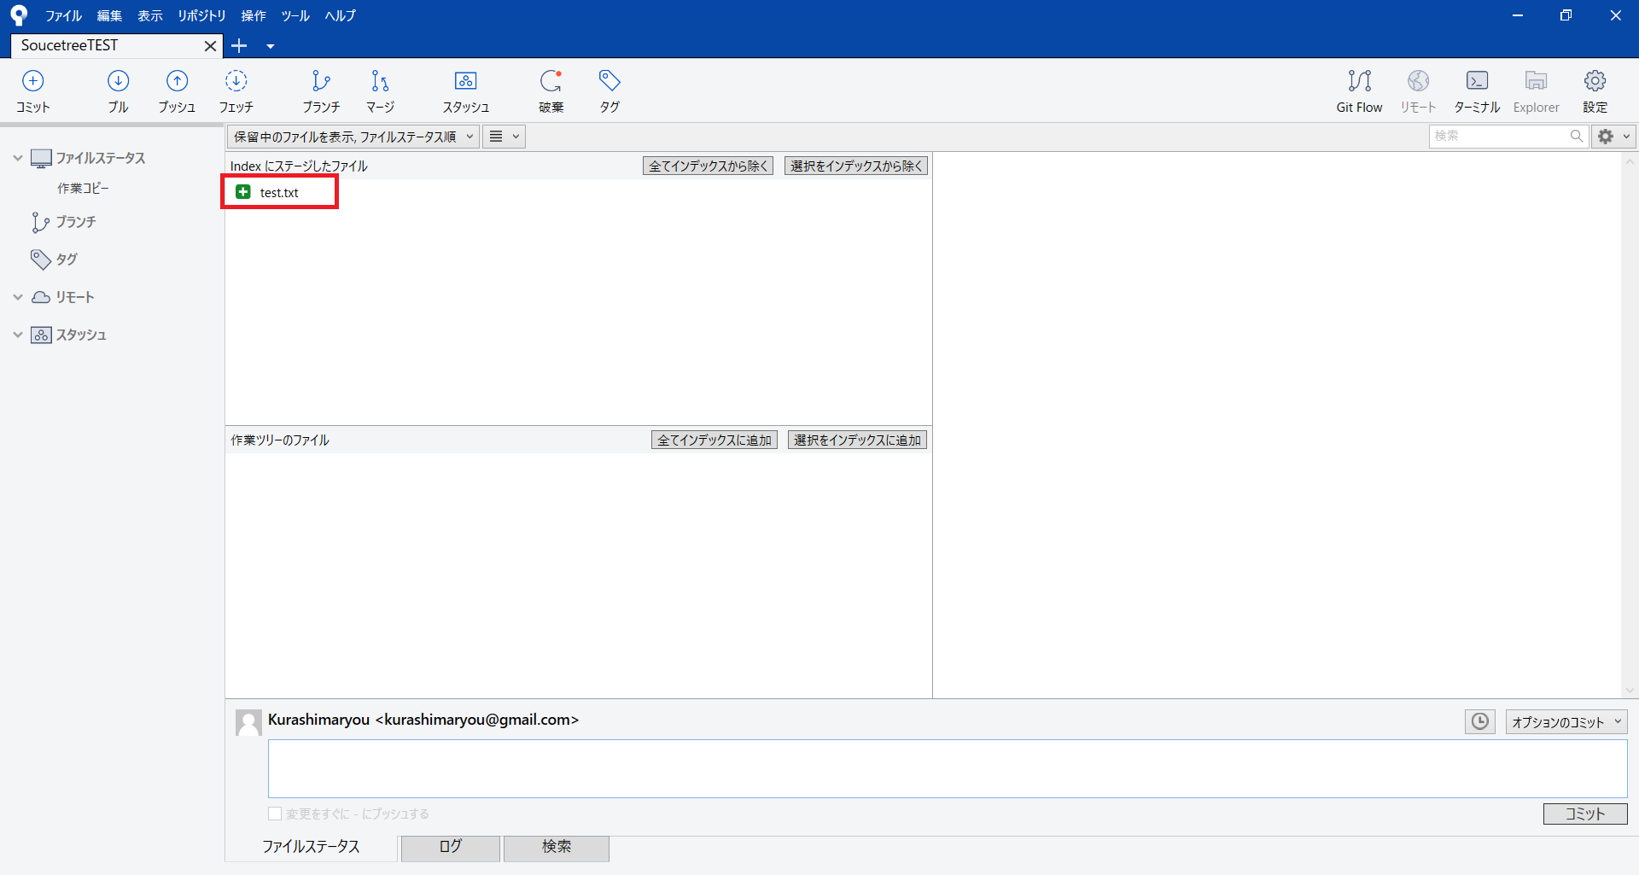

※もし、表示されたすべてのファイルをインデックスに追加したいのであれば、「全てインデックスに追加」ボタンを押すだけでよい。
逆に、追加したファイルを取り消すには、「全てインデックスから除く」ボタンか、ファイルを選択して「選択をインデックスから除く」ボタンを押せばよい。

(3)コミット
■コミットする方法

①「インデックスにステージしたファイル」にあるファイルをコミットする。
下のテキストボックスに変更に伴って記録するメッセージ：「Version01」を記入し、コミットボタンを押す。
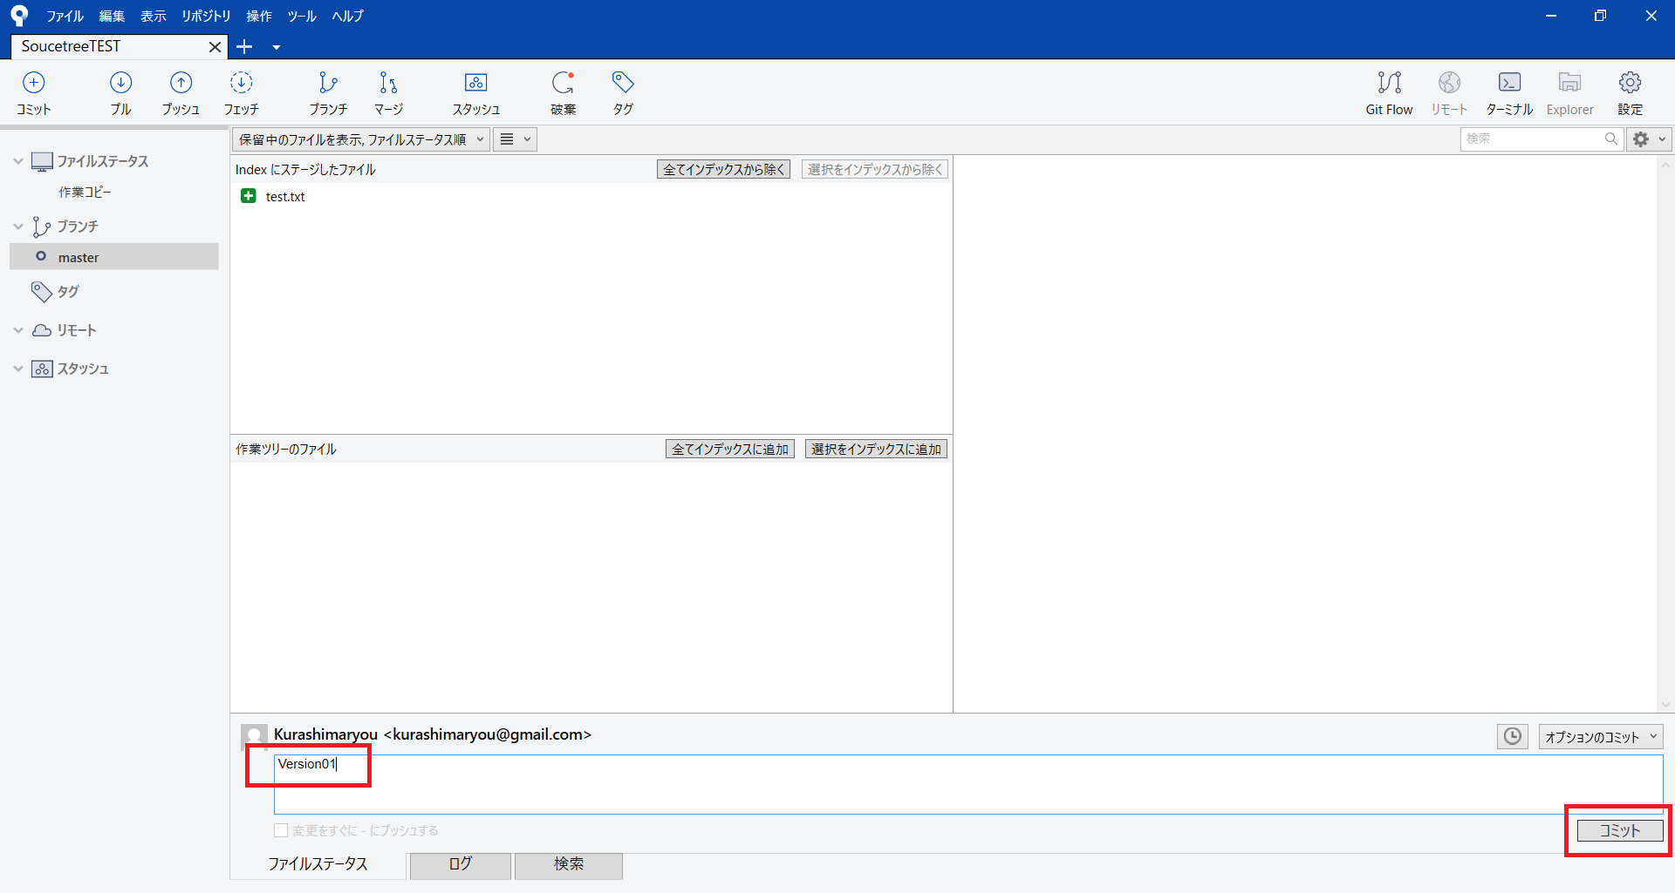

②コミットが完了すると、「コミット対象が選択されていません」が表示される。
正しくコミットされているかを確認するためにブランチのmasterをクリックする。

樹形図の始まりにVersion01が表示され、ログにはそのコミットの詳細情報が表示される。
これらの情報によってコミットが正しく実行され、記録されたことを確認できる
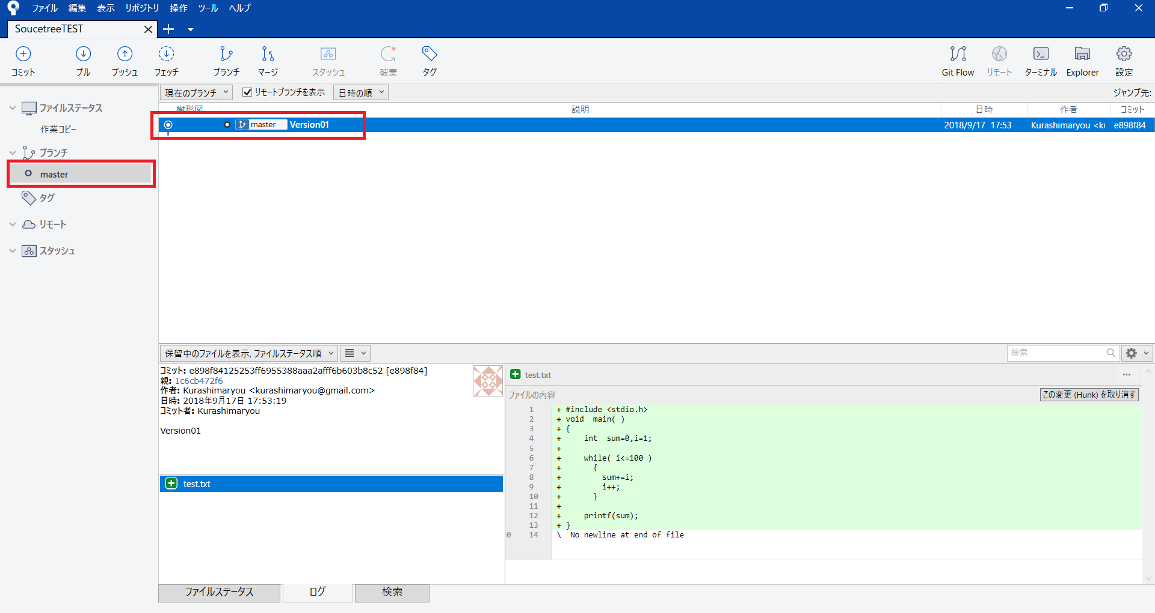

③次のコミットにより新たなバージョンが追加されることで樹形図が伸びる。

最初のバージョン：旧Version01に続いて新Version01がコミットされた画面が以下である。
※新たにコミットする場合、Veisionの名前は異なる名称でも良い。

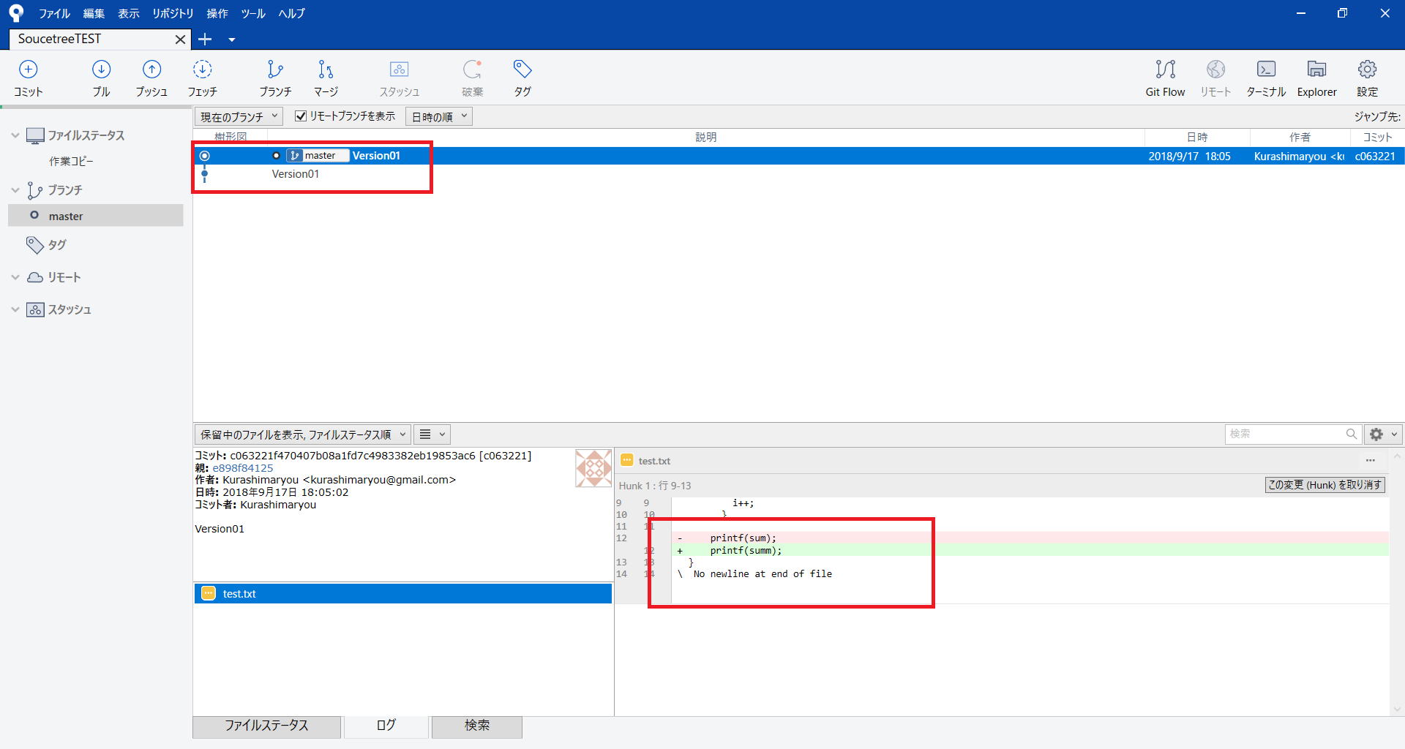

表示されたソースコードでは、変更された部分がどこかが分かるようになっている。

(4)リモートリポジトリ設定
 | ■リモートリポジトリ設定法
 | リモート・リポジトリにローカルのリポジトリの変更を記録するために、リモート・リポジトリを設定する。

①SourceTree画面の【設定】を押す。
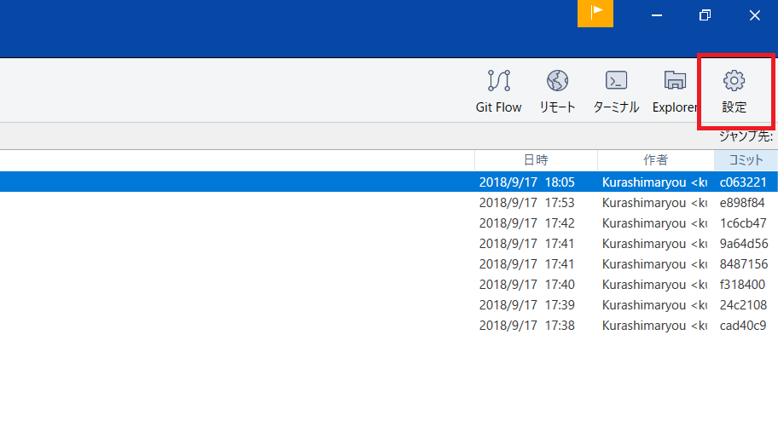

②リポジトリ画面が表示されるので、追加ボタンを押す
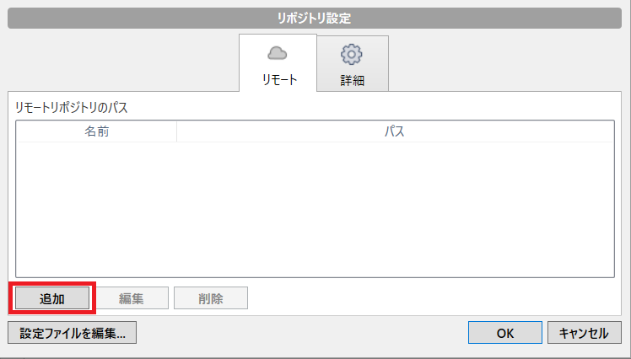

③GitHub画面でリポジトリを作成する【GitHub画面】
GitHub ユーザアカウントTOP画面の「repositories」をクリック
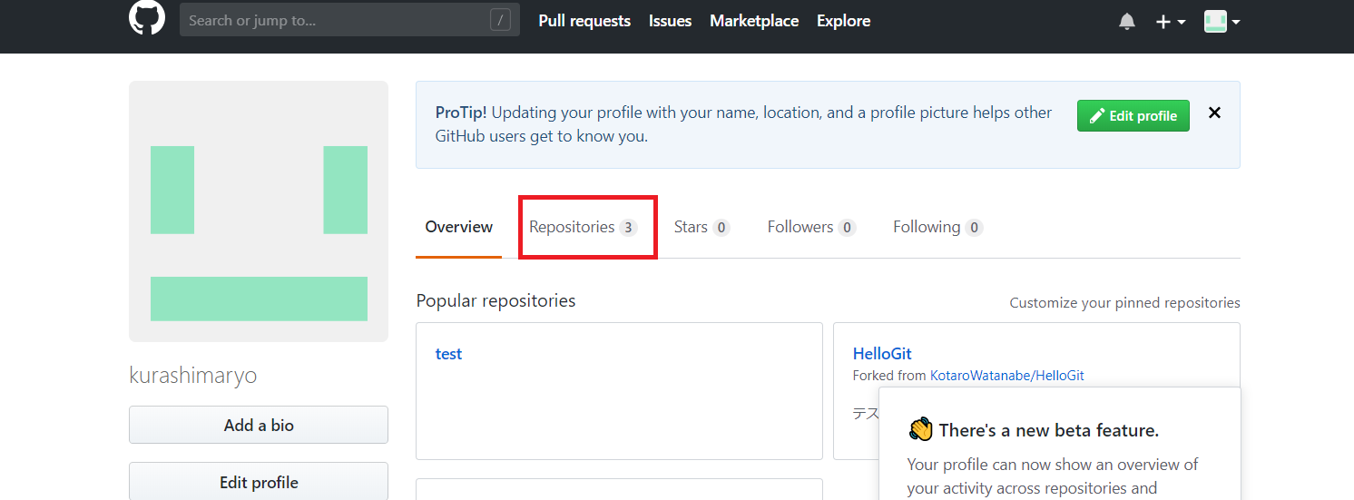

④GitHub ユーザアカウントリポジトリTOP画面の「New」をクリック

⑤GitHub Create a new repositories 画面で、『Repository name』に任意名称を入力、「Create repository」をクリック
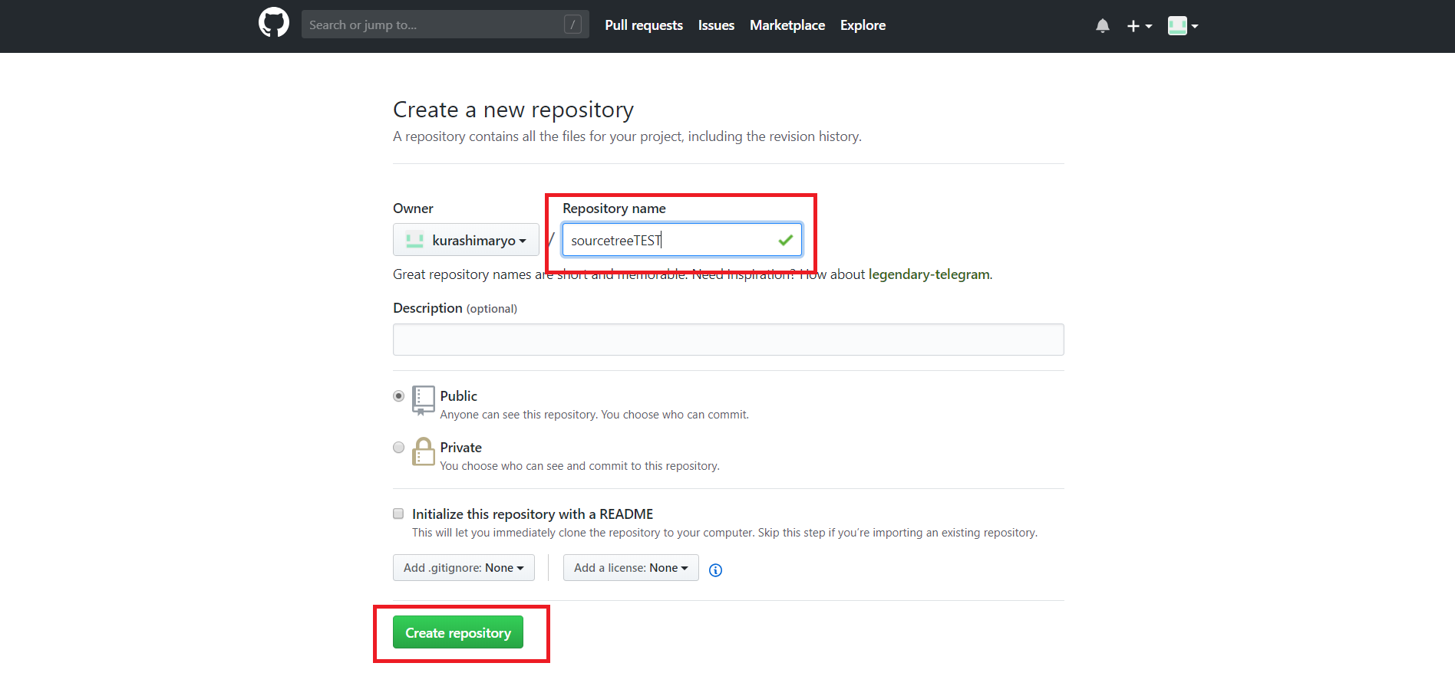

⑥コンテンツ上部にある「SSHのURLパス」は後で利用する。
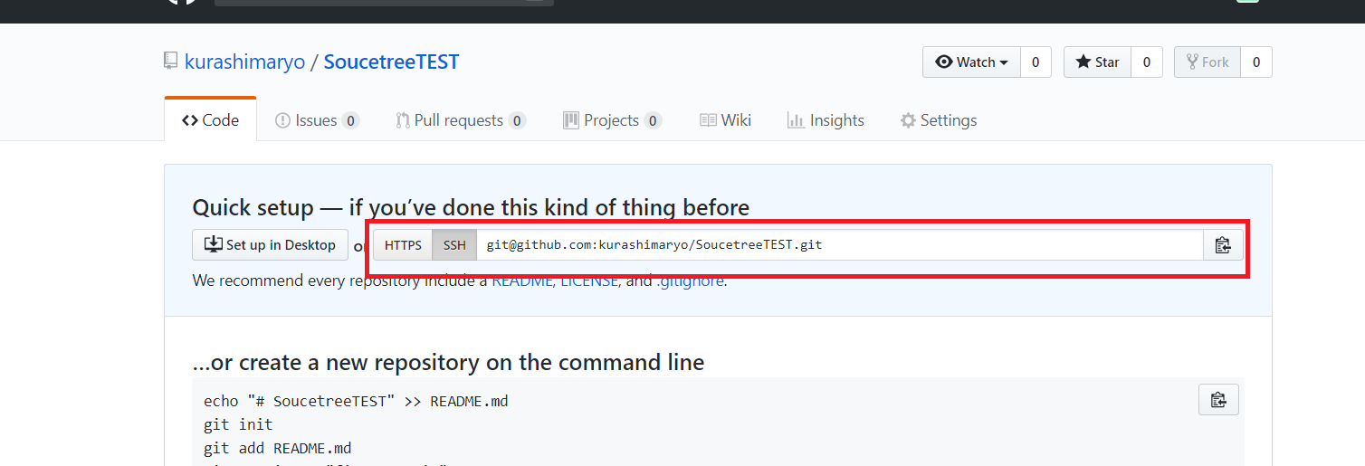

☆本ページのURLをコピーする

①「リモートの詳細設定」ダイアログの「デフォルトリモート」にチェックを付け「URL/パス」を入力後、「OK」ボタンを押す
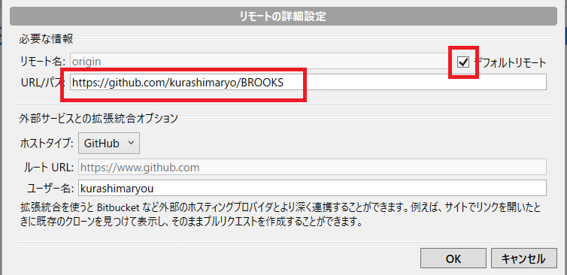
 |  | ※「URL/パス」先ほどの☆である。

(5)プッシュ
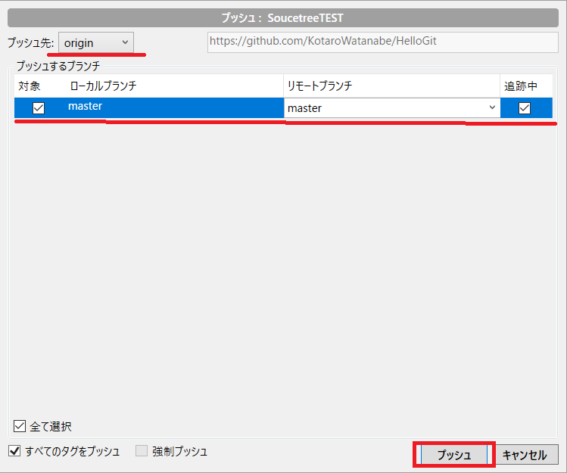
 | ■プッシュする方法 (ローカルの変更をリモートリポジトリに反映させる)
 | プッシュを使ってローカルのリポジトリからリモートのリポジトリに変更の記録をする。

①SourceTree画面のプッシュボタンを押す。
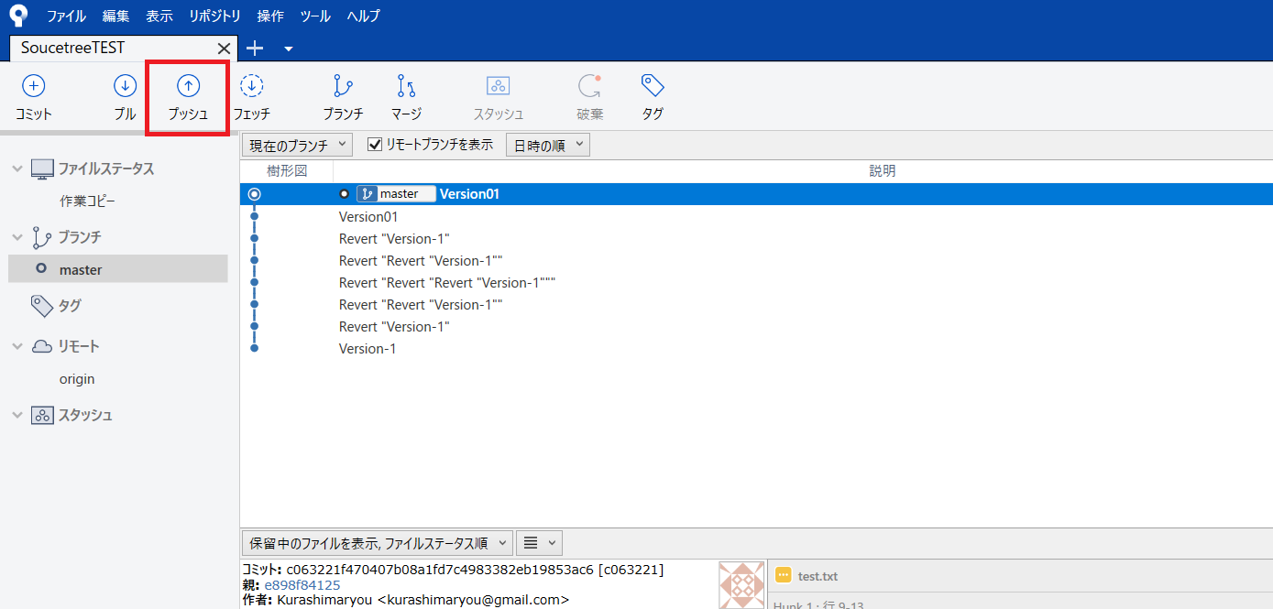

②プッシュ画面が表示される。プッシュ先はリモート名のorigin、
プッシュするローカルの対象がmasterで、リモートブランチmasterにプッシュされる設定になっている。
確認してプッシュボタンを押す。

(6)コラボレータ招待
■コラボレータ招待 (※共有する相手に必ず送ること)
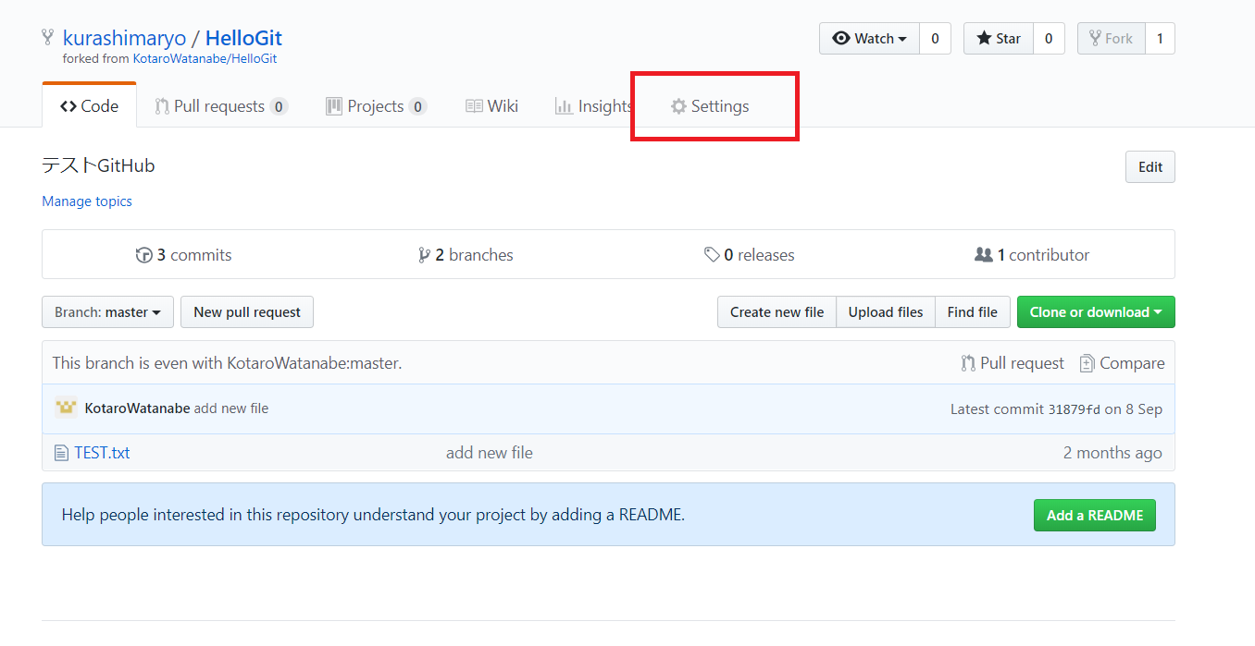

共有するリポジトリ画面

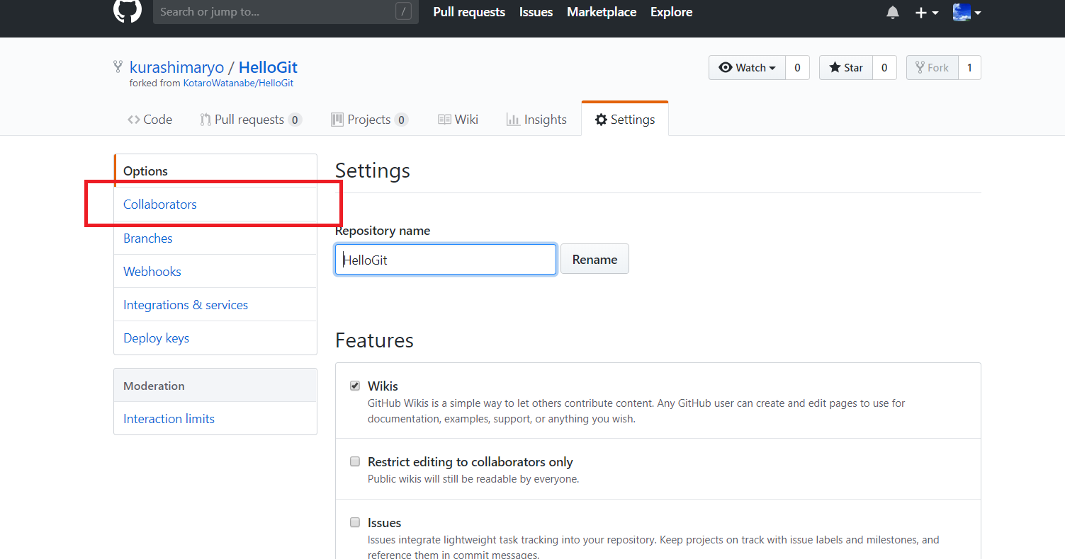

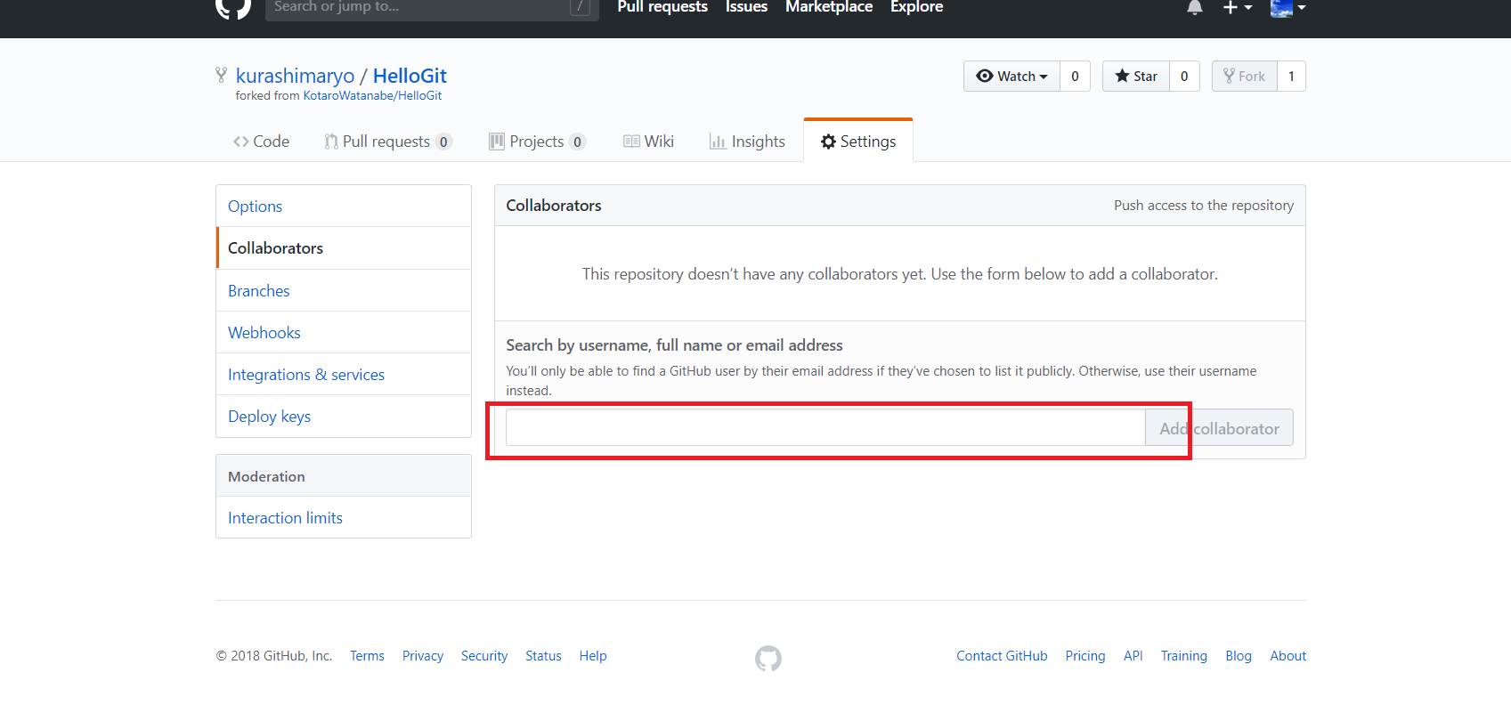

共有相手のアカウントを入力する

(7)クローン
■クローン (共有ファイルをローカルリポジトリに格納する)
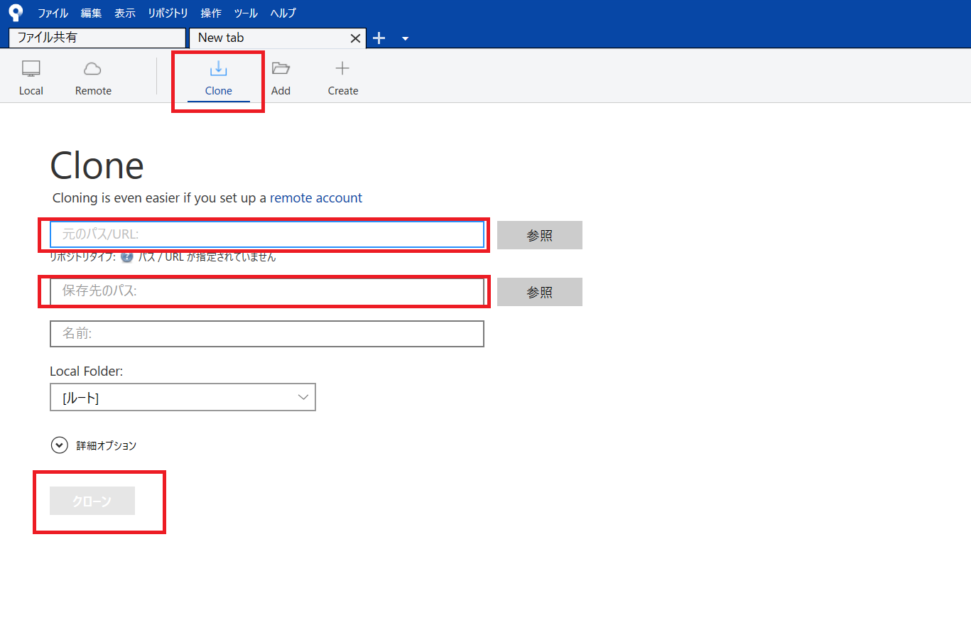

 | 元のパス/URL：☆のURL
 | 保存先のパス：ローカルリポジトリのフォルダパス

(８)プル
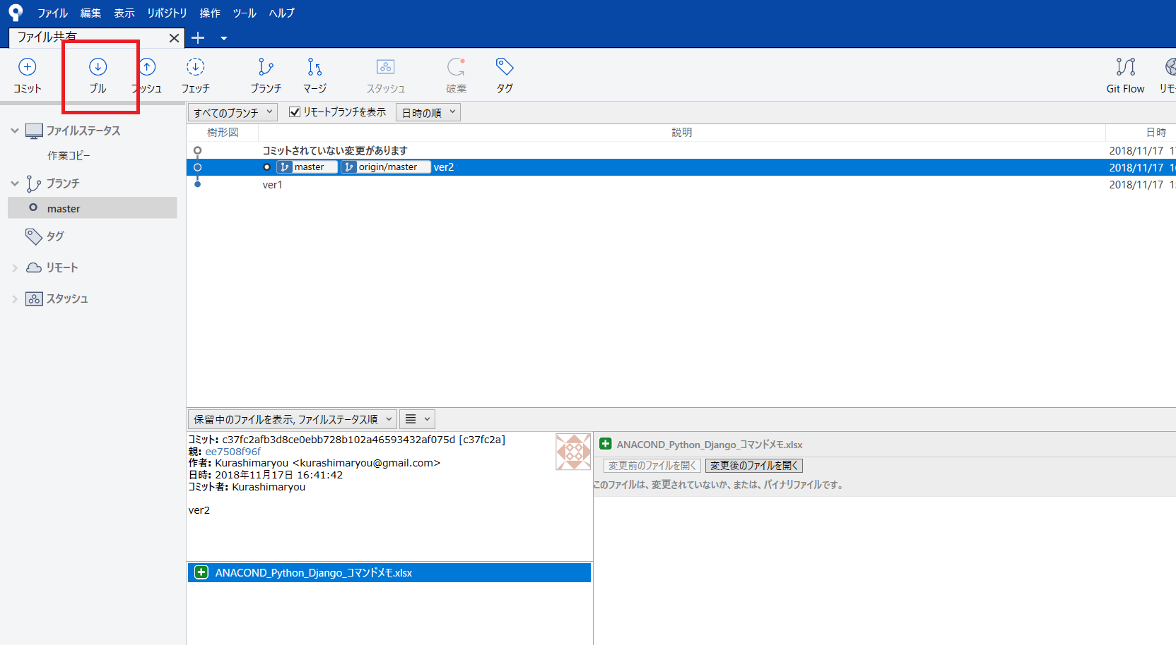
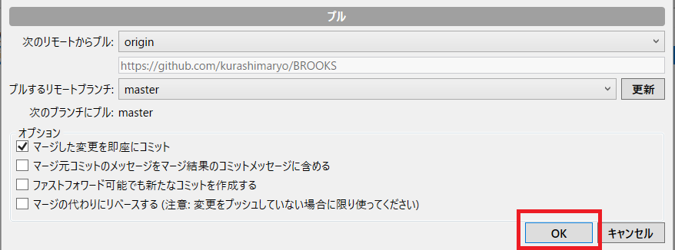
■プルする方法 (リモートリポジトリの変更をローカルに反映させる)

